Накладная-№3
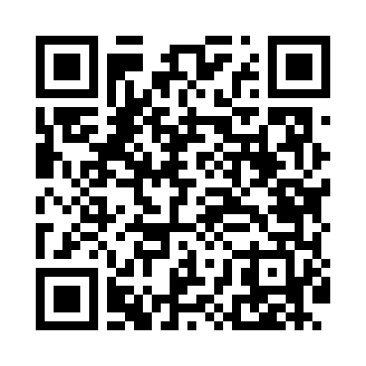
Номер товарно-транспортной накладной: |  |  | Торговый представитель: Karimov Amirjon
Поставщик: Toshkent falcon fly 2 |  |  | Телефон торгового представителя: +
Дата отгрузки: 20.11.2025 |  |  | Контрагент: """" Klient
Дата консигнации: |  |  | Адрес:
Доставщик: |  |  | Телефон:
Телефон доставщика:
Время заказа: 20.11.2025 13:07:16
№ | Штрих-код | Название товаров (работ,услуг) | Количество | Количество в кейсе | Цена | Сумма
 |  |  | 15 |  |  | 1016000
1 | 6920251410455 | Складная пластиковая корзина для белья, 66 л, DB-140-45 | 2 | 2 шт. | 100,000 | 200,000
2 | 6906999201005 | Складная пластиковая корзина для белья DB-140 -66 | 2 | 2 шт. | 31,000 | 62,000
3 | 6920769140554 | Складная пластиковая корзина для белья DB-140 -55 | 1 | 1 шт. | 54,000 | 54,000
4 | 6920769140561 | Складная пластиковая корзина для белья DB-140 -56 | 1 | 1 шт. | 69,000 | 69,000
5 | 6920769140578 | Складная пластиковая корзина для белья DB-140 -57 | 1 | 1 шт. | 84,000 | 84,000
6 | 6920769140585 | Складная пластиковая корзина для белья DB-140 -58 | 1 | 1 шт. | 96,000 | 96,000
7 | 6900000140406 | Складная пластиковая корзина для белья DB-140 -40 | 3 | 3 шт. | 49,000 | 147,000
8 | 2010171443665 | Поднос столовый пластмасс 40.5x56 sm XP-11-4 | 2 | 2 шт. | 97,000 | 194,000
9 | 6924167092316 | Поднос для пиццыформ для приготовления A9-231 36CM XP-91-8 | 2 | 2 шт. | 55,000 | 110,000
Итого: 1016000

